Автомобили (4)
 |  |  |  |  |  |  |  |  |  | Форма 14 МО, с.16
 |  |  | 4. Сведения о количестве служебных легковых автомобилей
Наименование показателя |  |  | в том числе по кодам разделов, подразделов расходов бюджетов по бюджетной классификации Российской Федерации 1
 |  |  | 1105 0000000000 000-00817 Центральный аппарат
 |  |  | на отчетную дату | в среднем за год | на отчетную дату | в среднем за год | на отчетную дату | в среднем за год | на отчетную дату | в среднем за год
1 |  | 2 | 3 | 4 | 5 | 6 | 7 | 8 | 9 | 10
Служебные легковые автомобили, состоящие на балансе органа местного самоуправления, шт |  | 460 | - | - | - | - | - | - | - | -
Служебные легковые автомобили, предоставляемые юридическими лицами по договорам аренды без оказания услуг по управлению и технической эксплуатации, шт |  | 470 | - | - | - | - | - | - | - | -
Служебные легковые автомобили, предоставляемые юридическими лицами (за исключением муниципальных учреждений) с оказанием услуг по управлению и технической эксплуатации, шт |  | 480 | - | - | - | - | - | - | - | -
Служебные легковые автомобили, предоставляемые на правах безвозмездного пользования муниципальными учреждениями, не подведомственными органу местного самоуправления, шт |  | 490 | - | - | - | - | - | - | - | -
Служебные легковые автомобили, предоставляемые на правах безвозмездного пользования муниципальными учреждениями, подведомственными органу местного самоуправления, шт |  | 500 | - | - | - | - | - | - | - | -

 |  |  | 5. Сведения о расходах на содержание служебных легковых автомобилей
Наименование показателя |  |  |  |  | в том числе по кодам разделов, подразделов расходов бюджетов по бюджетной классификации Российской Федерации 1
 |  |  | 1105 0000000000 000-00817 Центральный аппарат
 |  |  | фактически начислено за отчетный период | утверждено (предусмотрено) на год | фактически начислено за отчетный период | утверждено (предусмотрено) на год | фактически начислено за отчетный период | утверждено (предусмотрено) на год | фактически начислено за отчетный период | утверждено (предусмотрено) на год
1 |  | 2 | 3 | 4 | 5 | 6 | 7 | 8 | 9 | 10
Расходы на содержание служебных легковых автомобилей, состоящих на балансе органа местного самоуправления, тыс руб |  | 510 | - | - | - | - | - | - | - | -
Расходы на содержание служебных легковых автомобилей, предоставляемых юридическими лицами по договорам аренды без оказания услуг по управлению и технической эксплуатации, тыс руб |  | 520 | - | - | - | - | - | - | - | -
Расходы на содержание служебных легковых автомобилей, предоставляемых юридическими лицами (за исключением муниципальных учреждений) с оказанием услуг по управлению и технической эксплуатации, тыс руб |  | 530 | - | - | - | - | - | - | - | -
Расходы муниципальных учреждений, не подведомственных органу местного самоуправления, на транспортное обслуживание органа местного самоуправления легковыми автомобилями, тыс руб |  | 540 | - | - | - | - | - | - | - | -
Расходы муниципальных учреждений, подведомственных органу местного самоуправления, на транспортное обслуживание органа местного самоуправления легковыми автомобилями, тыс руб |  | 550 | - | - | - | - | - | - | - | -

1 Коды разделов, подразделов расходов бюджетов по бюджетной классификации Российской Федерации должны соответствовать кодам, приведенным в разделе 1. Сведения о расходах на содержание органов местного самоуправления.

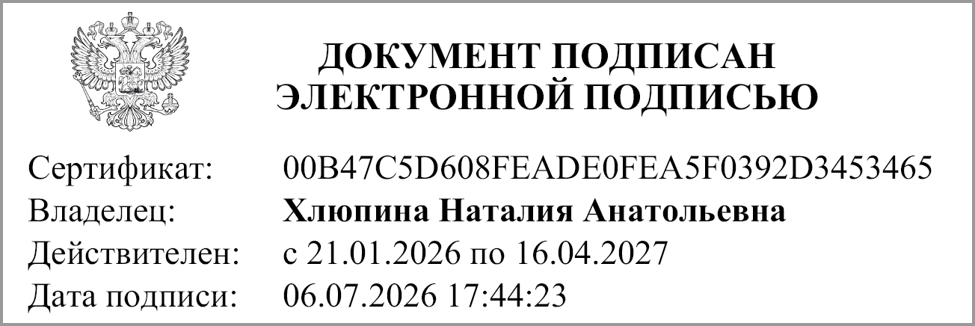
Руководитель |  | М.П. | Хлюпина Н. А.
 | (подпись) |  | (расшифровка подписи)

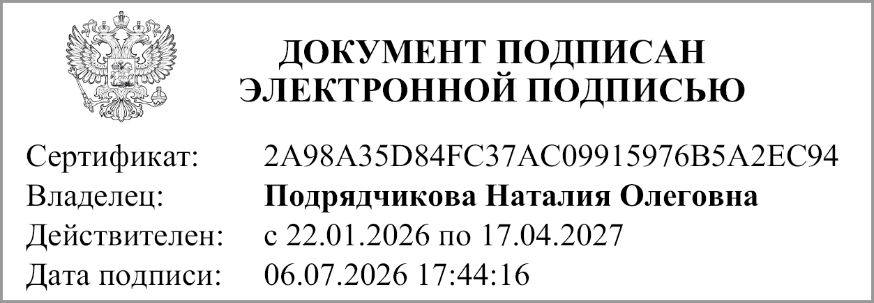
Главный бухгалтер |  |  | Подрядчикова Н. О.
 | (подпись) |  | (расшифровка подписи)

Исполнитель |  |  |  |  |  | Сазоненко Марина Николаевна
 | (должность) |  | (подпись) |  |  | (ФИО) |  |  | (телефон)

"04" августа 2026 г.

Документ подписан электронной подписью. Дата представления 06.07.2026 Руководитель(Хлюпина Наталия Анатольевна, Сертификат: 00B47C5D608FEADE0FEA5F0392D3453465, Действителен: с 21.01.2026 по 16.04.2027), Главный бухгалтер(Подрядчикова Наталия Олеговна, Сертификат: 2A98A35D84FC37AC09915976B5A2EC94, Действителен: с 22.01.2026 по 17.04.2027)

